概要と使い方
Ⅰ | 概要
 |  | CS_CalculatorはWPFのViewに読み音で使用するDLLです

 |  | 基本的な仕様は市販されている電卓（実機）やWindowsに付属する電卓アプリに合わせますが

 |  | 例えば演算子と数値を入力して＝（Enter）キーの押下を繰り返すと
 |  | 繰り返し演算になりますが、電卓Dllはマウスとキーボードの持ち替えの煩雑さを減らす観点から
 |  | ＝（Enter）キーの2回目の押下でDllを割り付けたフィールドに値を戻す
 |  | など入力補助機構としての使いやすさを優先する仕様にしています

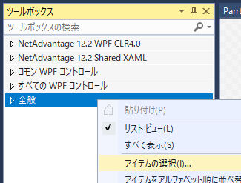
Ⅱ | 組み込み方
 | ① | CS_Calculator.zipを解凍

 | ② | WPFのプロジェクトでコントロールを組み込むXAMLを開く

 | ③ | ツールボックスで「全般」を選択して右クリック
 |  | 「アイテムの選択」ダイアログを開く

 | ④ | 「ツールボックスアイテムの選択」ダイアログで
 |  | 「参照」ボタンをクリック
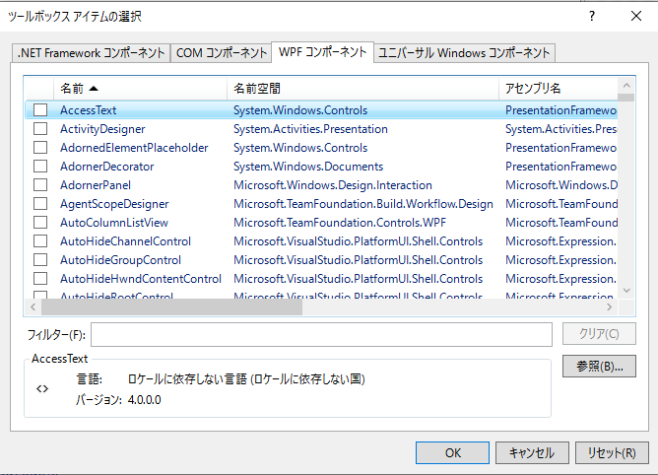

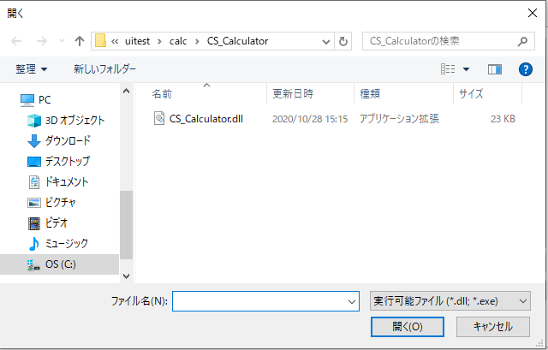
 | ⑤ | 解凍した「CS_Calculator」フォルダの中から
 |  | 「CS_Calculator.ｄｌｌ」を選択し
 |  | 「開く」ボタンをクリック

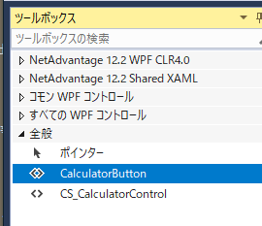
 | ⑥ | ツールボックスの「全般」に
 |  | CS_CalculatorControlと
 |  | CalculatorButtonが追加されます。

 |  | CS_CalculatorControlが電卓の本体で
 |  | ダイアログなどのViewに読み込ませて使用します

 |  | CalculatorButtonはCS_CalculatorControlを
 |  | ダイアログに組み込んで表示し、
 |  | このボタンのクラス変数に電卓の計算結果を
 |  | 指定します

Ⅲ | XAMLへの組み込み

 | ① | Viewの基底クラスへassemblyを指定

 |  | <Window や<UserControl タグに

 |  | xmlns:cs_calculator="clr-namespace:CS_Calculator;assembly=CS_Calculator"

 |  | を追記

 | ② | Viewへの配置

 |  | 1) | 電卓で計算した結果
 |  |  | <TextBox x:Name="Bt2Tbox"
 |  |  |  |  |  | Width="{Binding ElementName=CalcTexWidth}"
 |  |  |  |  |  | FontSize="{Binding ElementName=CalcTextFontSize}"
 |  |  |  |  |  | Text="{Binding CalcResult ,Mode=TwoWay}"/>
 |  | 2) | 電卓を表示するボタン
 |  |  | ⅰ) | TargetTextBoxに計算結果を書き写すフィールドを指定
 |  |  | ⅱ) | ViewTitleはダイヤログタイトルで指定しなければフィールド名を表示-->
 |  |  | <CS_Calculator:CalculatorButton x:Name="CalcCallBt"
 |  |  |  |  | TargetTextBox="{Binding ElementName=Bt2Tbox}"
 |  |  |  |  | ViewTitle="{Binding ElementName=CalcTextDLogTitol}"/>

 |  | 名称は「CalcCallBt」とします
 |  | <cs_calculator:CalculatorButton x:Name="CalcCallBt" />

※ | 起動画面を変更する場合は
 | App.xamlの<Application タグで
 | StartupUri="Views/ParrtsTestView.xaml"
 | などに変更

電卓の使い方
組み込みサンプル：CalcTest
1
2
3
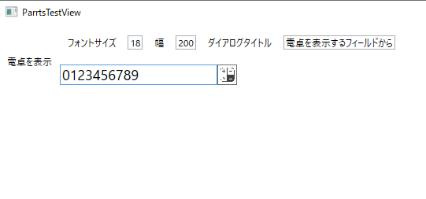
 | CalcTestをビルドすると
 | 左の様な画面が表示されます
 | ・ | 一番上の行はこのページと表示されるダイアログのタイトル設定です
 |  |  | ① | フォントサイズ： 計算結果を戻すフィールドのフォントサイズ

 |  |  | ② | 幅： 計算結果を戻すフィールドの幅

5
 |  |  | ③ | ダイアログタイトル： 表示されるダイアログのタイトル
4
 | ・ | 二番目の行が電卓Dllの組み込みサンプルです
 |  |  | ④ | 計算結果を戻すフィールド

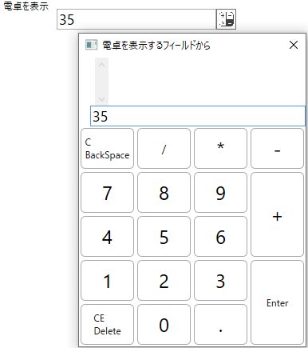
 |  |  | ⑤ | 電卓を表示するボタン
 |  |  |  | クリックするとダイアログで電卓を表示します

 |  |  | ⑥ | 電卓の入力枠
 |  |  |  | 表示の初期値は④計算結果を戻すフィールドに
 |  |  |  | 入力されていた値が転記されます

6
 |  |  | ⑦ | C（BackSpace）
 |  |  |  |  | 入力している数値を一文字づつ消去し
 |  |  |  |  | 入力値を全て消去したら、前の確定値を
7
 |  |  |  |  | 入力枠に順次読出し、最後の確定値を消去
 |  |  |  |  | しきるまで一文字消去を続けます
8
 |  |  | ⑧ | CE（Delete）
 |  |  |  |  | 入力されている値、確定値、計算結果を
 |  |  |  |  | 全て消去します

 |  |  | ⑨ | Enter
 |  |  |  |  | その時点の入力値が有れば
 |  |  |  |  | 設定された演算子で計算結果を演算し
 |  |  |  |  | 入力値を消去します

 |  |  |  |  | 入力値が無くなった時点で再度Enterを押下すると
 |  |  |  |  | 電卓ダイアログを閉じて
 |  |  |  |  | それまでの計算結果を元のフィールドに書込みます

9
 |  |  |  | ※ | 一般的な電卓では計算結果に対し
 |  |  |  |  | 最後に指定された演算子で最終入力値の
 |  |  |  |  | 演算を繰り返しますが電卓Dllは入力補助ですので
 |  |  |  |  | マウスでクローズボタンを操作する煩わしさを回避する事を優先しました

 |  |  | その他のキーはNumパッドも含め数値と小数点（ピリオド）
 |  |  | 四則演算子はキーフェイスに該当する物が入力されます

 | 表示例
 |  | 以下の手順で入力した様子で説明していない部分を補足します
11
 |  | 1) | 表示前に④の入力値を３５にします

 |  | 2) | ⑤電卓を表示するボタンをクリック
 |  |  | ※ | ⑤「計算結果を戻すフィールド」で数値に続いて四則演算子を入力すると
 |  |  |  | 数値は確定値、演算子は次に入力する数値の演算子として電卓ダイアログを表示します
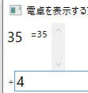
 |  |  |  | （キーボードからマウスへの持ち替えの煩わしさを削減する工夫です）
10
 |  | 3) | 「/」を入力
 |  |  | この時点で入力枠に有った値を⑩計算結果と⑪計算経過に加えます
 |  |  | 入力した「/」は⑫演算子枠に表示されます
12
 |  | 4) | 続いて「4」を入力すると入力枠に「４」が入力されます

 |  | 5) | 次の演算子「-」を入力した時点でその時点の計算結果に
 |  |  | 前に指定されていた演算子で35/4＝8.75を算出し
 |  |  | 演算子「-」と確定値「4」をペアで記憶します

 |  | 続けて
 |  | 6) | 「3」「+」 |  |  | 7) | 「789」「-」 | 8) | 「456」「*」

 |  | 9) | 「1234567890」「Enter」

 |  | 10) | 「BackSpace」の押下で最後に入力した「1234567890」と
 |  |  | 演算子をそれぞれの枠に戻し
 |  |  | 演算結果も入力枠に差し戻した値で逆算します

 |  | 11) | 「BackSpace」を5回押下
 |  |  |  | 押下した回数分、入力文字を消去

13

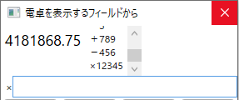
 |  | 12) | 「Enter」を押下すると
 |  |  | 計算結果「338.75」に対して
 |  |  | 編集後の入力値「12345」を積算します

 |  |  | 入力枠は空白になっていますので
 |  |  | 再度「Enter」の押下で計算結果をViewの指定フィールドに書込みます

 |  |  | ※ | ⑬ダイヤログのクローズボタンクリックも同様です

 | 注記
 |  | 数値はdoubleで保持していますので
 |  | 入力、計算結果が16桁を超えると指数表示となり
 |  | 計算結果に対する演算の繰り返しでは
 |  | 桁あふれで計算に狂いが生じます
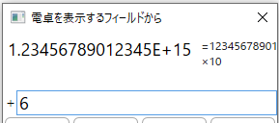
 |  | その誤差を含んだ結果に次の入力で演算を繰り返すと
 |  | 誤差の累積が増大します

 |  | 対策として電卓Dllでは
 |  | 「Enter」や四則演算子を入力するごとに演算子と確定値を記録し、
 |  | C(Delete)の処理では誤差発生後の結果から逆算するのではなく
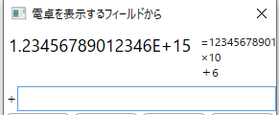
 |  | 誤差発生前までの再計算を行う事で、齟齬を軽減します

